Input + Process
NO. | EXPLANATORY |  |  |  |  | FORMULA | VALUE | UNIT
A. | INPUT DATA PERENCANAAN
A.1. | Input data material
 | Mutu struktur baja, |  |  |  |  |  | BJ 37
 | Tegangan leleh struktur baja, |  |  |  |  | fy = | 240 | MPa
 | Tegangan putus struktur baja, |  |  |  |  | fu = | 370 | MPa
 | Nilai modulus elastisitas struktur baja, |  |  |  |  | E = | 200000 | MPa

A.2. | Input data dimensi struktur balok
 | Panjang struktur baja, |  |  |  |  | L = | 4000 | mm
 | Dimensi dari penampang profil WF, |  |  |  | Profil : | 400 x 200 x 8 x 13
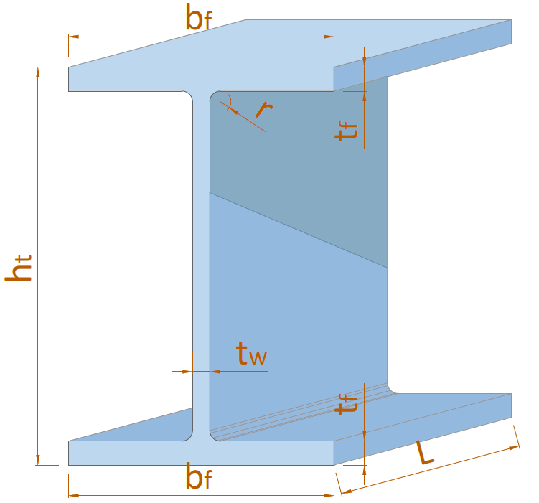
 |  |  |  |  |  | ht = | 912 | mm
 |  |  |  |  |  | bf = | 302 | mm
 |  |  |  |  |  | tw = | 18 | mm
 |  |  |  |  |  | tf = | 34 | mm
 |  |  |  |  |  | r = | 28 | mm

A.3. | Input data beban
 | Nilai momen sumbu X akibat kombinasi beban terfaktor,
 | Momen pada maksimum, |  |  |  |  | MUX = | 78.480 | kN.m
 | Momen pada 1/4 bentang, |  |  |  |  | MA = | 28.365
 | Momen di tengah bentang, |  |  |  |  | MB = | 78.480
 | Momen pada 3/4 bentang, |  |  |  |  | MC = | 27.336
 | Nilai gaya geser tegak lurus sumbu X akibat kombinasi beban terfaktor, |  |  |  |  | VUX = | 48.650 | kN

NO. | EXPLANATORY |  |  |  |  | FORMULA | VALUE | UNIT
B. | ANALISA SIFAT DAN KLASIFIKASI PENAMPANG PROFIL WF
B.1. | Sifat - sifat material penampang WF
 | Luas penampang profil baja, |  |  |  |  | Ag = | 36400.991 | mm2

 |  | Momen Inersia |  | Mod. Penampang Elastis |  | Mod. Penampang Plastis
 |  | IX | IY | SX | SY | ZX | ZY
 | Value | 4861514133.333333 | 156490629.3333333 | 10661215.204678362 | 1036361.783664459 | 12220816 | 1618832
 | Satuan | mm4 | mm4 | mm3 | mm3 | mm3 | mm3

B.2. | Perhitungan klasifikasi penampang profil WF
 | Kondisi penampang bagian sayap : |  |  | λ < λp | → | [ KOMPAK ]
 | Kondisi penampang bagian badan : |  |  | λ < λp | → | [ KOMPAK ]

 | Kesimpulan klasifikasi penampang balok,
 | Keadaan batas terhadap sumbu X
 | Kelansingan Sayap |  | Kelansingan Badan |  | Perlu Kontrol Keadaan Batas ?
 |  |  |  |  | Acuan | Jenis Kontrol | Ket.
 |  |  |  |  | Pasal F2 | Y, LTB | [ Perlu ]
 | [ KOMPAK ] |  | [ KOMPAK ] |  | Pasal F3 | LTB, FLB | -
 | c |  | c |  | Pasal F4 | CFY, LTB, FLB | [ Perlu ]
 |  |  |  |  | Pasal F5 | CFY, LTB, FLB | -
 | *SNI 1729 2020

 | Keadaan batas terhadap sumbu Y
 | Kelansingan Sayap |  | Kelansingan Badan |  | Perlu Kontrol Keadaan Batas ?
 |  |  |  |  | Acuan | Jenis Kontrol | Ket.
 | [ KOMPAK ] |  | [ KOMPAK ] |  | Pasal F6 | Y, FLB | [ Perlu ]
 | c |  | c
 | *SNI 1729 2020

B.3. | Nilai faktor modifikasi tekuk torsi lateral pakai
 | Faktor modifikasi tekuk torsi lateral pakai, |  |  |  |  | Cb = | 1.45

C. | ANALISA TAHANAN LENTUR PADA STRUKTUR BALOK
C.1. | Berdasarkan SNI 1729 2020 Pasal F2
 | Keadaan batas leleh (Y) |  |  | : [ PERLU ]
 | Kekuatan lentur nominal berdasarkan batas leleh, |  |  |  |  | Mn = | 2932.996 | kN.m

 | Keadaan batas tekuk torsi-lateral (LTB) |  |  | : [ PERLU ]
 | Batas panjang tak terbreis untuk keadaan batas pada tekuk torsi-lateral inelastik, |  |  |  |  | Lr = | 10.55 | m
 | Panjang balok, |  |  |  |  | Lb = | 4.00 | m
 | Tegangan tekuk torsi-lateral penampang, |  |  |  |  | Fcr = | 1181.539 | MPa

 | Kekuatan lentur nominal berdasarkan batas tekuk torsi-lateral,
 | Kondisi 1 : | Lb < Lp |  |  |  | Mn = | - | kN.m
 | Kondisi 2 : | Lp < Lb < Lr |  |  |  | Mn = | 4095.389 | kN.m
 | Kondisi 3 : | Lb > Lr |  |  |  | Mn = | - | kN.m
 |  |  |  |  |  | Mn = | 4095.389 | kN.m
 | Kontrol nilai lentur nominal berdasarkan batas tekuk torsi-lateral,
 | Syarat : |  | Mn | ≤ | Mp
 |  |  | 4095.389 | > | 2932.996 | → | [ Pakai Mp ]

 | Kesimpulan : | Nilai lentur nominal berdasarkan batas tekuk torsi-lateral, |  |  |  | Mn = | 2932.996 | kN.m

C.2. | Berdasarkan SNI 1729 2020 Pasal F3
 | Keadaan batas tekuk torsi-lateral (LTB) |  |  | : [ TIDAK PERLU ]
 | Nilai lentur nominal berdasarkan batas tekuk torsi-lateral, |  |  |  |  | Mn = | 2932.996 | kN.m

 | Keadaan batas tekuk lokal sayap tekan (FLB) |  |  | : [ TIDAK PERLU ]
 | Koefisien elemen langsing tak diperkaku pakai, |  |  |  |  | kc = | 0.605
 | Rasio lebar terhadap tebal pada sayap, |  |  |  |  | λ = | 4.441
 | Batas kelangsingan untuk sayap kompak, |  |  |  |  | λpf = λp = | 10.970
 | Batas kelangsingan untuk sayap nonkompak, |  |  |  |  | λrf = λr = | 28.868

 | Kekuatan lentur nominal berdasarkan batas lokal sayap tekan,
 | Kondisi 1 : | λp < λ < λr |  |  |  | Mn = | - | kN.m
 | Kondisi 2 : | λr > λ |  |  |  | Mn = | - | kN.m

 | Kesimpulan :
 | Kekuatan lentur nominal berdasarkan batas tekuk lokal sayap tekan, |  |  |  |  | Mn = | - | kN.m

C.3. | Berdasarkan SNI 1729 2020 Pasal F4
 | Keadaan batas leleh sayap tekan (CFY) |  |  | : [ PERLU ]
 | Momen leleh pada sayap tekan, |  |  |  |  | Myc = | 1042.025 | kN.m
 | Nilai momen lentur plastis pakai, |  |  |  |  | Mp = | 2932.996 | kN.m
 | Nilai faktor plastifikasi badan,
 | Kondisi 1. | Iyc / Iy > 0,23
 | Kondisi 1.A. | (ht - 2 * (tf + r)) / tw ≤ λpw |  |  |  | Rpc = | 2.8147
 | Kondisi 1.B. | (ht - 2 * (tf + r)) / tw > λpw |  |  |  | Rpc = | -
 | Nilai maksimum faktor plastifikasi badan Kondisi 1.B., |  |  |  |  | Rpc = | -
 | Kondisi 2. | Iyc / Iy ≤ 0,23 |  |  |  | Rpc = | -
 | Kesimpulan nilai faktor plastifikasi badan, |  |  |  |  | Rpc = | 2.8147

 | Kekuatan lentur nominal berdasarkan kekuatan leleh sayap tekan, |  |  |  |  | Mn = | 2932.996 | kN.m

 | Keadaan batas tekuk torsi-lateral (LTB) |  |  | : [ PERLU ]
 | Batas panjang tak terbreis secara lateral untuk keadaan batas leleh, |  |  |  |  | Lp = | 2.496 | m
 | Batas panjang tak terbreis untuk keadaan batas tekuk torsilateral inelastis |  |  |  |  | Lr = | 9.778 | m
 | Panjang balok, |  |  |  |  | Lb = | 4.00 | m

 | Kekuatan lentur nominal berdasarkan batas tekuk torsi-lateral,
 | Kondisi 1 : | Lb < Lp |  |  |  | Mn = | - | kN.m
 | Kondisi 2 : | Lp < Lb < Lr |  |  |  | Mn = | 3589.344 | kN.m
 | Kondisi 3 : | Lb > Lr |  |  |  | Mn = | - | kN.m
 |  |  |  |  |  | Mn = | 3589.344 | kN.m
 | Kontrol nilai lentur nominal berdasarkan batas tekuk torsi-lateral,
 | Syarat : |  | Mn | ≤ | Rpc * Myc
 |  |  | 3589.344 | > | 2932.996 | → | [ pakai Rpc*Myc ]

 | Kesimpulan : | Nilai lentur nominal berdasarkan batas tekuk torsi-lateral, |  |  |  | Mn = | 2932.996 | kN.m

 | Keadaan batas tekuk lokal sayap tekan (FLB) |  |  | : [ TIDAK PERLU ]
 | Kekuatan lentur nominal berdasarkan batas lokal sayap tekan,
 | Kondisi 1 : | λp < λ < λr |  |  |  | Mn = | - | kN.m
 | Kondisi 2 : | λr > λ |  |  |  | Mn = | - | kN.m

 | Kesimpulan :
 | Kekuatan lentur nominal berdasarkan batas tekuk lokal sayap tekan, |  |  |  |  | Mn = | - | kN.m

 | Keadaan batas leleh sayap tarik (TFY) |  |  | : [ TIDAK PERLU ]
 | Apabila Sxt ≥ Sxc, keadaan batas leleh sayap tarik tidak berlaku.

C.4. | Berdasarkan SNI 1729 2020 Pasal F5
 | Keadaan batas leleh sayap tekan (CFY) |  |  | : [ TIDAK PERLU ]
 | Nilai pakai untuk faktor reduksi kekuatan lentur, |  |  |  |  | Rpg = | 1.000
 | Kekuatan lentur nominal berdasarkan batas leleh sayap tekan, |  |  |  |  | Mn = | 1042.025 | kN.m

 | Keadaan batas tekuk torsi-lateral (LTB) |  |  | : [ TIDAK PERLU ]
 | Tegangan tekuk torsi-lateral penampang,
 | Kondisi 1 : | Lb < Lp |  |  |  | fcr = | - | MPa
 | Kondisi 2 : | Lp < Lb < Lr |  |  |  | fcr = | 321.614 | MPa
 | Kondisi 3 : | Lb > Lr |  |  |  | fcr = | - | MPa
 |  |  |  |  |  | fcr = | 321.614 | MPa
 | Kontrol nilai tegangan tekuk torsi-lateral penampang,
 | Syarat : |  | fcr | ≤ | fy
 |  |  | 321.614 | > | 240.000 | → | [ pakai fy ]

 | Kesimpulan : | Nilai tegangan tekuk torsi-lateral penampang, |  |  |  | fcr = | 240.000 | MPa
 | Kekuatan lentur nominal berdasarkan batas tekuk torsi-lateral, |  |  |  |  | Mn = | 1042.025 | kN.m

 | Keadaan batas tekuk lokal sayap tekan (FLB) |  |  | : [ TIDAK PERLU ]
 | Nilai tegangan kritis penampang,
 | Kondisi 1 : | λp < λ < λr |  |  |  | fcr = | - | MPa
 | Kondisi 2 : | λr > λ |  |  |  | fcr = | - | MPa

 | Kekuatan lentur nominal berdasarkan batas tekuk lokal sayap tekan, |  |  |  |  | Mn = | - | kN.m

 | Keadaan batas leleh sayap tarik (TFY) |  |  | : [ TIDAK PERLU ]
...

